상품제안서
[제이손] 라면 전용 진공 젓가락 & 국물 스푼 (RN2) | 상품코드: F27898

 |  |  |  |  |  |  | 02-412-0044 | www.easy1.co.kr
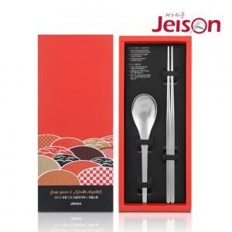

【상세/제작정보】

【인쇄/포장옵션】 | 형압인쇄 / 포장지포장

【공급단가】 | 수량 | 100~ | 300~ | 500~ | 1,000~ | 3,000~
*VAT별도 | 단가 | 7,150원 | 7,030원 | 6,860원 | 6,690원 | 6,570원

【상품 URL】 | https://dev.easy1.co.kr:443/src/goods_detail.php?gdno=27898

